400015
No. | 400015
成立时间 | 2011-12-28 | 基金经理 | 2011-12-28 | 2015-04-29 | 呼振翼 | 3年又123天 | 150.04%
历史 | 2年 |  | 2015-04-30 | 2015-08-19 | 呼振翼 薛子徵 | 111天 | -1.89%
基金公司 | 东方基金 | top60 | 2015-08-20 | 2017-12-14 | 薛子徵 | 2年又117天 | -24.30%
基金托管人 | 中国邮政储蓄 |  | 2017-12-15 | 2018-01-23 | 薛子徵 李瑞 | 39天 | -0.27%
 |  |  | 2018-01-24 | 至今 | 李瑞 | 2年又336天 | 92.16% | 2017-12-15 ~ 至今 | 3年又11天 | 92.93%
1.十年历史 | √ |  |  |  |  |  |  | 2018-07-02 ~ 至今 | 2年又177天 | 33.55%
2.跨国股票基金？ | ？ |  |  |  |  |  |  | 2018-09-20 ~ 至今 | 2年又97天 | 33.32%
3.十年年终获利最好 | 近5年 | 787/1285 |  | 沪深 | 上证指数 |  |  | 2018-09-20 ~ 至今 | 2年又97天 | 33.47%
 |  | 2015 | -7.39% | -9.36% | -9.38% |  |  | 2020-05-11 ~ 至今 | 228天 | 21.24%
 |  | 2016 | 8.94% | -12.78% | -13.05% |  |  | 2020-05-11 ~ 至今 | 228天 | 21.24%
 |  | 2017 | 64.11% | 9.15% | -5.90%
 |  | 2018 | 31.87% | -20.90% | -30.68%
 |  | 2019 | 125.46% | 8.10% | -15.27%
 |  | 2020 | 290.46% | 30.72% | -6.15%
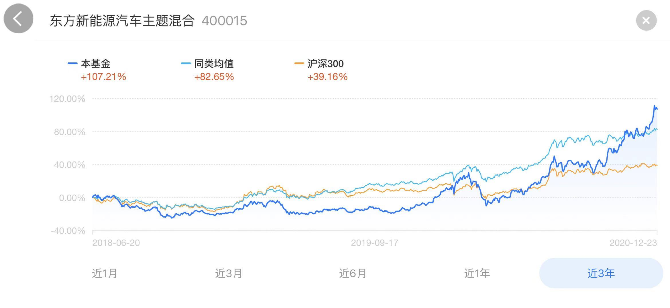
持仓比例 | 股票 | 债券 | 银行存款 | 净资产亿
2020-09-30 | 91.99% | 5.16% | 1.45% | 5.28
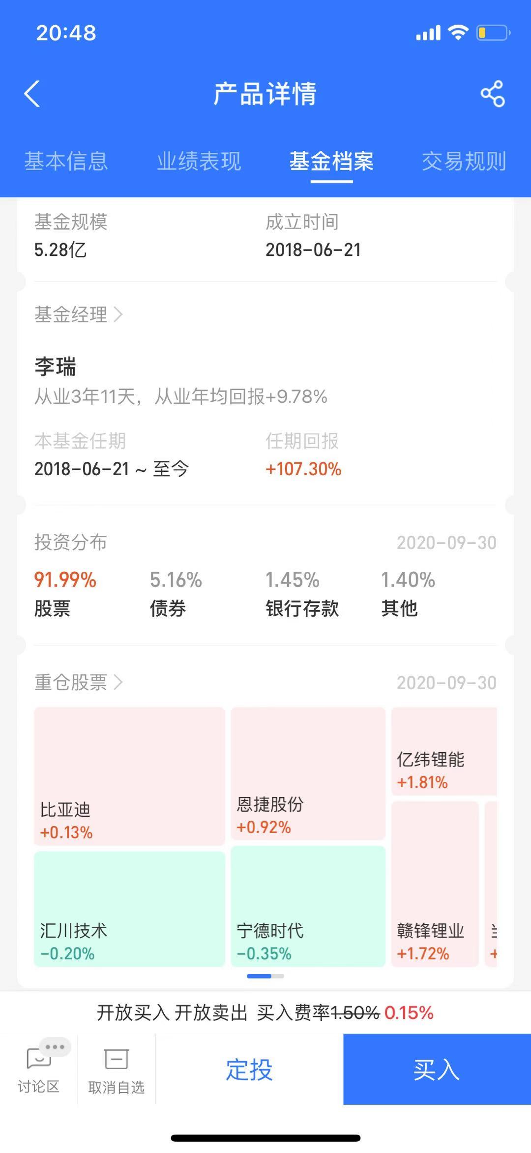

 |  |  |  |  |  | 新能源汽车 | 比亚迪 | 汇川技术 | 宁德时代
 |  |  |  |  |  | 锂电池 | 恩捷股份 | 亿纬锂能 | 赣锋锂业

2018 | 17 | 6 | 21
2019 | 14 | 21 | 7
2020 | 8 | 27 | 20

